8448 甲供材 (新)
C9349 “亚太新天地”项目北区室外雨污水工程 +亚太新天地北区东入口左侧景观挡土墙施工工程
中标日期 | 2017.12.21 | 中标价 | 1,450,000.00 | 负责人 |  | 建设单位 | 郎溪亚太广场商业开发有限公司
决算日期 |  | 决算价 | 1,564,406.48
销售开票：
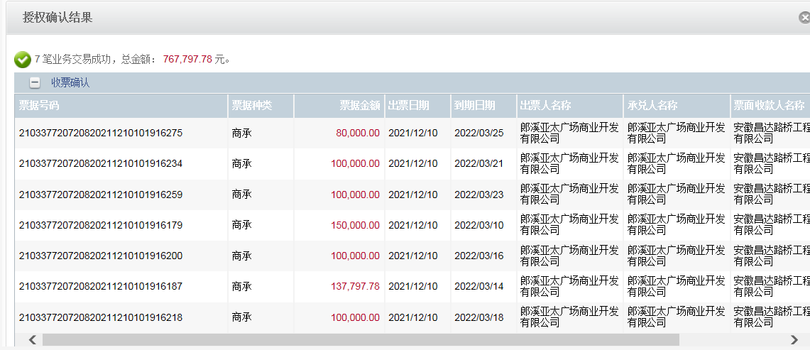
开票日期 | 收入金额 | 工程地缴税 |  | 企业本地缴税 |  | 价税合计 | 到款情况
 |  | 税率 | 增值税额 | 税率 | 增值税额 |  | 日期 | 金额 | 银行
2018-06-14 | 438,570.91 | 2% | 8,771.42 | 8% | 35,085.67 | 482,428.00 | 2018-06-12 | 482,428.00 | 中行
2018-09-03 | 212,256.82 | 2% | 4,245.14 | 8% | 16,980.55 | 233,482.50 | 2018-09-25 | 200,000.00 | 中行
2018-12-21 | 339,954.55 | 2% | 6,799.09 | 8% | 27,196.36 | 373,950.00 | 2018-10-15 | 33,482.00 | 中行
2019-01-24 | 72,727.27 | 2% | 1,454.55 | 8% | 5,818.18 | 80,000.00 | 2018-12-24 | 290,900.00 | 中行 | 亚太新天地北区东入口左侧景观挡土墙施工工程 | 协议18年签
2019-08-29 | 153,479.10 | 2% | 3,069.58 | 7% | 10,743.54 | 167,292.22 | 2019-03-19 | 76,000.00 | 中行
2021-11-02 | 264,080.07 | 2% | 5,281.60 | 7% | 18,485.61 | 287,847.28 | 2019-05-09 | 83,100.00 | 中行 | 挡土墙
 |  |  |  |  |  |  | 2019-09-11 | 167,292.22 | 中行
 |  |  |  |  |  |  | 2020-07-20 | 4,000.00 | 中行 | 挡土墙
 |  |  |  |  |  |  | 2021-12-10 | 217,797.78 | 新中行电子承兑
合计 | 1,481,068.72 |  | 29,621.37 |  | 114,309.91 | 1,625,000.00 |  | 1,555,000.00
材料发票：
认证日期 | 成本金额 | 份数 | 类型 | 税率 | 进项税额 | 价税合计 | 付款日期 | 付款金额 | 银行 | 销货单位 | 货物 | 合同 | 发货单 | 备注
2018-03-01 | 69,902.91 | 1 | 专 | 3% | 2,097.09 | 72,000.00 | 2018-03-12 | 72,000.00 | 中行 | 六安市金安区椿树镇东升水泥制品厂 | 水泥化粪池
 |  |  |  |  |  |  | 2018-03-10 | -72,000.00 | 徽行 | 熊俊义 | 收代付材料款
2018-06-01 | 37,000.00 |  | 普代 | 0% | 0.00 | 37,000.00 | 2018-06-27 | 37,000.00 | 徽行 | 张宏 | 砂石料
2018-06-01 | 142,000.00 |  | 普代 | 0% | 0.00 | 142,000.00 | 2018-06-25 | 142,000.00 | 徽行 | 张宝明 | 施工费
2018-06-01 | 120,370.02 | 2 | 专 | 16% | 19,259.20 | 139,629.22 | 2018-06-25 | 139,629.22 | 中行 | 郎溪县管通建材销售有限公司 | 波纹管
2018-06-01 | 70,551.72 | 1 | 专 | 16% | 11,288.28 | 81,840.00 | 2018-06-27 | 81,840.00 | 中行 | 郎溪县祥云建材有限公司 | 水泥
 | 0.00 |  |  |  | 0.00 |  | 2018-07-03 | 71,535.78 | 徽行 | 熊俊义 | 退代付材料款
2018-09-01 | 13,018.07 | 1 | 普代 |  | 0.00 | 13,018.07 | 2018-09-25 | 2,171.07 | 徽行 | 张宏 | 砂石料
2018-09-01 | 45,631.07 | 1 | 专代 | 3% | 1,368.93 | 47,000.00 | 2018-09-25 | 47,000.00 | 中行 | 肥西县花岗镇永胜水泥制品厂 | 水泥化粪池
2018-09-01 | 41,368.97 | 1 | 专 | 16% | 6,619.03 | 47,988.00 | 2018-09-25 | 47,988.00 | 中行 | 郎溪县管通建材销售有限公司 | 波纹管
2018-09-01 | 66,984.40 | 1 | 专 | 3% | 2,009.53 | 68,993.93 | 2018-09-25 | 68,993.93 | 中行 | 郎溪县建磊建筑装饰材料销售有限公司 | 施工费
2018-09-01 | 17,241.38 | 1 |  | 16% | 2,758.62 | 20,000.00 | 2018-09-25 | 20,000.00 | 中行 | 郎溪县祥云建材有限公司 | 水泥
2018-09-01 | 32,979.77 |  | 普 |  | 0.00 | 32,979.77 | 2018-10-15 | 32,979.77 | 中行 | 郎溪县跃隆新型建筑材料有限公司 | 标砖
 | 0.00 |  |  |  | 0.00 |  | 2018-10-15 | 3,864.23 | 徽行 | 张宏
2018-12-01 | 84,482.76 |  | 专 | 16% | 13,517.24 | 98,000.00 | 2019-03-22 | 86,201.25 | 中行 | 郎溪县管通建材销售有限公司 | 波纹管
2018-12-02 | 107,283.71 |  | 专 | 3% | 3,218.51 | 110,502.22 | 2019-01-16 | 110,502.22 | 中行 | 郎溪县建磊建筑装饰材料销售有限公司 | 施工费
2018-12-03 | 68,965.52 |  | 专 | 16% | 11,034.48 | 80,000.00 | 2019-01-16 | 80,000.00 | 中行 | 郎溪县祥云建材有限公司 | 水泥
2018-12-04 | 79,838.53 |  | 普代 |  | 0.00 | 79,838.53 | 2019-01-16 | 79,838.53 | 徽行 | 张宏 | 砂石料
2019-01-01 | 0.00 |  | 专 | 3% | 0.00 |  |  |  |  | 郎溪县建磊建筑装饰材料销售有限公司 | 工时费 | 作废 |  | 74860.00
2019-08-01 | 16,585.24 |  | 专代 | 3% | 497.56 | 17,082.80 | 2019-09-16 | 17,082.80 | 中行 | 郎溪县跃隆新型建筑材料有限公司 | 地砖42707块
2019-08-01 | 47,961.17 |  | 专代 | 3% | 1,438.83 | 49,400.00 | 2019-09-30 | 43,571.42 | 中行 | 郎溪县立鼎建筑工程劳务服务部 | 劳务费
2019-08-01 | 42,743.36 |  | 专 | 13% | 5,556.64 | 48,300.00 | 2019-09-16 | 48,300.00 | 中行 | 郎溪县祥云建材有限公司 | 水泥115吨
2019-08-01 | 44,247.79 |  | 专 | 13% | 5,752.21 | 50,000.00 | 2019-09-16 | 50,000.00 | 中行 | 郎溪县管通建材销售有限公司 | 波纹管
2019-09-01 | 78,713.58 |  | 普 |  | 0.00 | 78,713.58 | 2019-09-26 | 75,788.00 | 中行 | 郎溪天佑水利工程有限公司 | 工程服务 |  |  | 挡土墙
2021-11-01 | 106,796.12 | 2 | 专 | 3% | 3,203.88 | 110,000.00 |  |  |  | 郎溪县王贵府工程机械租赁服务部 | 机械租赁 | 9349-2021-002#（2021-664号）-110000
2021-11-01 | 82,580.58 | 1 | 专 | 3% | 2,477.42 | 85,058.00 |  |  |  | 郎溪县力鼎建筑工程劳务服务部 | 劳务 | 9349-2021-001#（2021-663号）-85058
2021-11-01 | 88,471.57 | 1 | 普代 |  | 0.00 | 88,471.57 |  |  |  | 何品亮 | 黄沙、石子 | 9349-2021-003#(2021-683号）-88471.57
 | 0.00 |  |  |  | 0.00
 | 0.00 |  |  |  | 0.00
 | 0.00 |  |  |  | 0.00

 | 0.00 |  |  |  | 0.00 |  |  | 14,340.83 | 扣 | 2021.11月增值税及附加
 | 0.00 |  |  |  | 0.00 |  |  | 244.80 | 扣 | 2021.11月水利基金、印花税
 | 0.00 |  |  |  | 0.00 |  | 7次 | 2,456.00 | 扣 | 企税1.6%
 | 0.00 |  |  | 3% | 0.00 |  | 7次 | 1,699.00 | 补扣 | 19年1月份开票扣税（有票红冲）
 | 0.00 |  |  |  | 0.00 |  | 7次 | 1,673.00 | 预留 | 损失准备金
 | 2,510.00 |  |  |  | 0.00 | 2,510.00 | 7次 | 2,510.00 | 扣 | 管理费
 | 0.00 |  |  |  | 0.00 |  | 6次 | 1,164.00 | 扣 | 企税1.6%
 | 0.00 |  |  |  | 0.00 |  | 6次 | 4,070.00 | 扣 | 增值税及附加
 | 0.00 |  |  |  | 0.00 |  |  | 831.00 | 预留 | 损失准备金1%
 | 0.00 |  |  |  | 0.00 |  |  | -12,101.25 | 退回
 | 0.00 |  |  |  | 0.00 |  |  | 760.00 | 预留 | 损失准备金1%
 | 0.00 |  |  |  | 0.00 |  |  | 12,101.25 | 暂扣 | 下次工程款到账再付
 | 0.00 |  |  |  | 0.00 |  |  | 685.00 | 扣 | 增值税及附加
 | 0.00 |  |  |  | 0.00 |  |  | 2,909.00 | 暂扣 | 损失准备金
 | 0.00 |  |  |  | 0.00 |  |  | 500.00 | 扣 | 代办费
 | 0.00 |  |  |  | 0.00 |  |  | 2,335.00 | 暂扣 | 损失准备金
 | 0.00 |  |  |  | 0.00 |  |  | 7,333.00 | 扣 | 增值税
 | 0.00 |  |  |  | 0.00 |  |  | 500.00 | 扣 | 代办费
 | 17,491.00 |  |  |  | 0.00 | 17,491.00 |  | 17,491.00 | 扣 | 管理费
合计 | 1,525,719.24 |  |  |  | 92,097.45 | 1,617,816.69 |  | 1,347,787.85
成本差额 | -44,650.52 |  |  |  |  | 7,183.31 | 可支付金额 | 207,212.15 |  |  |  |  |  |  |  | 1164.00 | 扣 | 企税1.6%
 |  |  |  |  |  | 303530.57 |  |  |  |  |  |  |  |  | 5769.00 | 4070.00 | 扣 | 增值税及附加
公司代缴税金： |  |  |  |  |  |  |  |  |  |  |  |  |  |  |  | 5234.00
税种 | 税额 |  | 税种 | 税率 | 税额 | 18.6月开票扣税 | 18.9月开票扣税 | 18.12月开票扣税 | 19年1月开票扣税 | 19年8月开票扣税 | 2021年11月开票税金
企业所得税 | -11162.63 |  | 增值税 | 差额 | 22,212.46 | 2,441.10 | 4,224.44 | -573.87 | 5,244.32 | -2,501.70 | 12,804.31
印花税 | 已交 |  | 城市维护建设税 | 0.05 | 1,110.62 | 122.06 | 211.22 | 31.13 | 262.22 | 0.00 | 896.30
水利基金 | 已交 |  | 教育费附加 | 0.03 | 666.37 | 73.23 | 126.73 | 18.68 | 157.33 | 0.00 | 384.13
 |  |  | 地方教育费附加 | 0.02 | 444.25 | 48.82 | 84.49 | 12.45 | 104.89 | 0.00 | 256.09
小计 | -11162.63 |  | 小计 |  | 24,433.70 | 2,685.21 | 4,646.88 | 684.82 | 5,768.75 | 0.00 | 14,340.82
 |  |  | 印花税 | 0.00 |  |  |  |  | 24.00 | 0.00 | 86.35
 |  |  | 水利基金 | 0.00 |  |  |  |  | 43.64 | 0.00 | 158.45
 |  |  | 小计 |  |  |  |  |  | 67.64 |  | 244.80
 |  |  | 合计 |  |  |  |  |  | 5,836.38 |  | 14,585.62

